補正予算レビューシート
 |  |  |  |  |  |  |  |  |  |  |  |  |  |  | 事業番号 |  |  |  | 2022 |  |  |  | - | 国交 |  |  |  | - | 21 |  |  | - | 0302
令和4年度第２次補正予算行政事業レビューシート |  |  |  |  |  |  |  |  |  |  |  |  |  |  |  |  |  |  |  |  |  |  | （ | 国土交通省 |  |  |  |  |  |  |  |  |  |  |  | ）
事業名 |  |  |  | 半島地域振興等に必要な経費 |  |  |  |  |  |  |  |  |  |  |  | 担当部局庁 |  |  |  | 国土政策局 |  |  |  |  |  |  |  |  |  |  | 作成責任者
事業開始年度 |  |  |  | 平成19年度 |  |  |  |  | 事業終了 （予定）年度 |  |  | 令和6年度 |  |  |  | 担当課室 |  |  |  | 地方振興課 |  |  |  |  |  |  |  |  |  |  | 課長 佐藤 哲也
会計区分 |  |  |  | 一般会計
根拠法令 （具体的な 条項も記載） |  |  |  | 半島振興法第６条、第１３条の２、第１５条の２ |  |  |  |  |  |  |  |  |  |  |  | 関係する 計画、通知等 |  |  |  | 国土形成計画（平成27年8月14日閣議決定）、半島振興法施行通知（平成27年4月1日）
主要政策・施策 |  |  |  | 観光立国、地方創生 |  |  |  |  |  |  |  |  |  |  |  | 主要経費 |  |  |  | その他の事項経費
事業の目的 （目指す姿を簡潔に。3行程度以内） |  |  |  | 我が国において重要な役割を果たしている半島地域について、国土資源の利用の面における制約から産業基盤及び生活環境の整備等について他の地域に比較して低位にあることに鑑み、多様な主体の連携及び協力を促進しつつ、広域的かつ総合的な対策を実施するために必要な特別な措置を講ずることにより、半島地域の自立的発展、地域住民の生活の向上及び半島地域における定住の促進等を図ることを目的とする。
事業概要 （5行程度以内。別添可） |  |  |  | ・地域間交流の促進、産業の振興、定住促進を図るため、半島地域の様々な主体が地域資源や特性を活かして実施する取組を道府県がパッケージ化して一体的、広域的に推進するソフト事業（地域情報発信、交流活動、特産品開発・販売促進、定住情報提供など）に対する支援を行う。（補助率：道府県、市町村：１／２以内、民間団体：１／３以内） ・現行法の期限（令和７年３月）到来を見据え、平成27年改正半島振興法に基づき作成された半島振興計画、半島振興広域連携促進事業等の施行状況を評価し、半島地域共通の課題・可能性の抽出、検証、改善策の検討等の今後の半島振興施策の立案に関する調査等を実施する。
実施方法 |  |  |  | 委託・請負、補助
予算額・ 執行額 （単位:百万円） |  |  |  |  |  |  |  |  |  |  | 令和元年度 |  |  | 令和2年度 |  |  |  |  | 令和3年度 |  |  |  |  |  | 令和4年度
 |  |  |  | 予算の状況 |  | 当初予算 |  |  |  |  | 87 |  |  | 81 |  |  |  |  | 84 |  |  |  |  |  | 72
 |  |  |  |  |  | 補正予算 |  |  |  |  | - |  |  | - |  |  |  |  | 123 |  |  |  |  |  | 123
 |  |  |  |  |  | 令和４年度 第２次補正予算 |  |  |  |  |  |  |  |  |  |  |  |  |  |  |  |  |  |  | 123
 |  |  |  |  |  | 前年度から繰越し |  |  |  |  | - |  |  | - |  |  |  |  | - |  |  |  |  |  | 139
 |  |  |  |  |  | 翌年度へ繰越し |  |  |  |  | - |  |  | - |  |  |  |  | ▲ 139 |  |  |  |  |  | -
 |  |  |  |  |  | 予備費等 |  |  |  |  | - |  |  | - |  |  |  |  | - |  |  |  |  |  | -
 |  |  |  |  |  | 計 |  |  |  |  | 87 |  |  | 81 |  |  |  |  | 68 |  |  |  |  |  | 334
 |  |  |  | 執行額 |  |  |  |  |  |  | 71 |  |  | 55 |  |  |  |  | 61
 |  |  |  | 執行率（％） |  |  |  |  |  |  | 82% |  |  | 68% |  |  |  |  | 90%
 |  |  |  | 当初予算＋補正予算に対する執行額の割合（％） |  |  |  |  |  |  | 82% |  |  | 68% |  |  |  |  | 29%
令和４年度第２次補正予算内訳 （単位：百万円） |  |  |  | 歳出予算目 |  |  |  |  |  |  | 令和４年度 第２次補正予算 |  |  | 主な増減理由
 |  |  |  | 都市・地域づくり推進調査費 |  |  |  |  |  |  | 123 |  |  | -

 |  |  |  | 計 |  |  |  |  |  |  | 123
活動内容 （アクティビティ） |  |  |  | 23の半島振興対策実施地域（22道府県、194市町村）の多様な主体が連携して実施する、交流促進、産業振興、定住促進に資するソフト事業に対する国の支援等
活動目標及び 活動実績 （アウトプット） |  |  |  | 活動目標 |  |  |  |  |  |  | 活動指標 |  |  |  |  |  | 単位 |  |  | 令和元年度 |  |  | 令和2年度 |  |  |  | 令和3年度 |  |  |  | 4年度 活動見込 |  |  | 5年度 活動見込
 |  |  |  | 交流人口・関係人口の増 事業者の新規取引先の増 移住・定住者数の増 等 |  |  |  |  |  |  | 事業件数 |  |  |  |  | 活動実績 | 件 |  |  | 17 |  |  | 14 |  |  |  | 17 |  |  |  | - |  |  | -
 |  |  |  |  |  |  |  |  |  |  |  |  |  |  |  | 当初見込み | 件 |  |  | 17 |  |  | 16 |  |  |  | 17 |  |  |  | 18 |  |  | -
単位当たり コスト |  |  |  | 算出根拠 |  |  |  |  |  |  |  |  |  |  |  |  | 単位 |  |  | 令和元年度 |  |  | 令和2年度 |  |  |  | 令和3年度 |  |  |  | 4年度活動見込
 |  |  |  | 事業実績（百万円）／実施件数 |  |  |  |  |  |  |  |  |  |  |  | 単位当たり コスト | 百万円 |  |  | 4 |  |  | 3 |  |  |  | 3 |  |  |  | -
 |  |  |  |  |  |  |  |  |  |  |  |  |  |  |  | 計算式 | 実績額/実施件数 |  |  | 63/17 |  |  | 42/14 |  |  |  | 46/17 |  |  |  | -

活動目標及び 活動実績 （アウトプット） |  |  |  | 活動目標 |  |  |  |  |  |  | 活動指標 |  |  |  |  |  | 単位 |  |  | 令和元年度 |  |  | 令和2年度 |  |  |  | 令和3年度 |  |  |  | 4年度 活動見込 |  |  | 5年度 活動見込
 |  |  |  | 半島地域共通の課題・可能性の抽出、検証、改善策等の検討等 |  |  |  |  |  |  | 調査件数 |  |  |  |  | 活動実績 | 件 |  |  | 2 |  |  | 3 |  |  |  | 1 |  |  |  | - |  |  | -
 |  |  |  |  |  |  |  |  |  |  |  |  |  |  |  | 当初見込み | 件 |  |  | 1 |  |  | 2 |  |  |  | 1 |  |  |  | 6 |  |  | -
単位当たり コスト |  |  |  | 算出根拠 |  |  |  |  |  |  |  |  |  |  |  |  | 単位 |  |  | 令和元年度 |  |  | 令和2年度 |  |  |  | 令和3年度 |  |  |  | 4年度活動見込
 |  |  |  | 調査実績（百万円）／実施件数 |  |  |  |  |  |  |  |  |  |  |  | 単位当たり コスト | 百万円 |  |  | 3 |  |  | 4 |  |  |  | 15 |  |  |  | -
 |  |  |  |  |  |  |  |  |  |  |  |  |  |  |  | 計算式 | 実績額/実施件数 |  |  | 7/2 |  |  | 12/3 |  |  |  | 15/1 |  |  |  | -
成果目標及び 成果実績 （アウトカム） |  |  |  | 定量的な成果目標 |  |  |  |  |  |  | 成果指標 |  |  |  |  |  | 単位 |  |  | 令和元年度 |  |  | 令和2年度 |  |  |  | 令和3年度 |  |  |  | 中間目標 |  |  | 目標最終年度
 |  |  |  |  |  |  |  |  |  |  |  |  |  |  |  |  |  |  |  |  |  |  |  |  |  |  |  |  |  |  |  |  | 年度 | 6 | 年度
 |  |  |  | 半島地域における社会増減率に係る過去５ヶ年平均との比を1.00未満とする。（ただし、過去５ヶ年平均が正の値であるときは1.00超）（毎年度） |  |  |  |  |  |  | 半島地域における社会増減率に係る過去５ヶ年平均との比 |  |  |  |  | 成果実績 |  |  |  | 1 |  |  | 1 |  |  |  | 1 |  |  |  | - |  |  | -
 |  |  |  |  |  |  |  |  |  |  |  |  |  |  |  | 目標値 | 1.00未満 |  |  | 1 |  |  | 1 |  |  |  | 1 |  |  |  | - |  |  | 1
 |  |  |  |  |  |  |  |  |  |  |  |  |  |  |  | 達成度 | ％ |  |  | 87 |  |  | 110 |  |  |  | 132 |  |  |  | - |  |  | -
根拠として用いた 統計・データ名 （出典） |  |  |  | 住民基本台帳に基づく人口、人口動態及び世帯数（令和4年1月1日現在）

政策評価、新経済・財政再生計画との関係 |  | 政策評価 | 政策 | ７ 都市再生・地域再生の推進
 |  |  | 施策 | ２５ 都市再生・地域再生を推進する |  |  |  |  |  |  |  |  |  | 政策評価書URL |  |  | https://www.mlit.go.jp/seisakutokatsu/hyouka/seisakutokatsu_hyouka_tk_000037.html
 |  |  |  |  |  |  |  |  |  |  |  |  |  | 該当箇所 |  |  | P47（全体版）
 |  | 新経済・財政再生計画改革工程表 2021 | 取組事項 | 分野： |  |  | - |  |  |  |  |  | -
 |  |  |  | （新経済・財政再生計画改革工程表 2021）URL： |  |  |  |  |  |  |  |  | -
 |  |  |  | 該当箇所 |  |  |  |  |  |  |  |  | -
事業所管部局による点検・改善
 |  | 項 目 |  |  |  |  |  |  |  |  |  |  |  |  |  |  |  |  | 評 価 |  | 評価に関する説明
国費投入の必要性 |  | 事業の目的は国民や社会のニーズを的確に反映しているか。 |  |  |  |  |  |  |  |  |  |  |  |  |  |  |  |  | ○ |  | 条件不利地域である半島地域では、定住人口の流出抑制や交流人口の増加が課題。このため、半島振興法に規定されているとおり、同地域の自立的発展や経済の活性化、同地域への定住の促進が求められており、ニーズがある。
 |  | 地方自治体、民間等に委ねることができない事業なのか。 |  |  |  |  |  |  |  |  |  |  |  |  |  |  |  |  | ○ |  | 全国の半島地域の自立的発展や経済活性化、同地域への定住の促進のために行うものであり、国が実施し、かつ支援していくことが必要である。
 |  | 政策目的の達成手段として必要かつ適切な事業か。政策体系の中で優先度の高い事業か。 |  |  |  |  |  |  |  |  |  |  |  |  |  |  |  |  | ○ |  | 都市再生・地域再生を推進する手段として、必要かつ適切な事業であり、政策体系の中で優先度の高い事業である。
事業の効率性 |  | 競争性が確保されているなど支出先の選定は妥当か。 |  |  |  |  |  |  |  |  |  |  |  |  |  |  |  |  | ○ |  | 調査実施にあたっては、企画競争・公募を実施し、有識者で構成される有識者委員会での審議を経て選定している。
 |  |  | 一般競争契約、指名競争契約又は随意契約（企画競争）による支出のうち、一者応札又は一者応募となったものはないか。 |  |  |  |  |  |  |  |  |  |  |  |  |  |  |  | 無
 |  |  | 競争性のない随意契約となったものはないか。 |  |  |  |  |  |  |  |  |  |  |  |  |  |  |  | 無
 |  | 受益者との負担関係は妥当であるか。 |  |  |  |  |  |  |  |  |  |  |  |  |  |  |  |  | ○ |  | 要綱に基づき地方公共団体等に適正な負担を求めている。
 |  | 単位当たりコスト等の水準は妥当か。 |  |  |  |  |  |  |  |  |  |  |  |  |  |  |  |  | ○ |  | 仕様書、事業計画等の内容を精査しており妥当である。
 |  | 資金の流れの中間段階での支出は合理的なものとなっているか。 |  |  |  |  |  |  |  |  |  |  |  |  |  |  |  |  | ○ |  | 精算払を基本とし、概算払については予め認められた範囲内で実施。
 |  | 費目・使途が事業目的に即し真に必要なものに限定されているか。 |  |  |  |  |  |  |  |  |  |  |  |  |  |  |  |  | ○ |  | 要綱に基づいて、事業目的に必要なものに限定した執行を行っている。
 |  | 不用率が大きい場合、その理由は妥当か。（理由を右に記載） |  |  |  |  |  |  |  |  |  |  |  |  |  |  |  |  | ○ |  | コロナ禍で一部の事業（イベント等）が中止になったたため。
 |  | 繰越額が大きい場合、その理由は妥当か。（理由を右に記載） |  |  |  |  |  |  |  |  |  |  |  |  |  |  |  |  | ‐ |  | -
 |  | その他コスト削減や効率化に向けた工夫は行われているか。 |  |  |  |  |  |  |  |  |  |  |  |  |  |  |  |  | ○ |  | 関係地方公共団体への周知や、地域のニーズに応じたより効果的・効率的な制度となるよう執行状況を確認している。
事業の有効性 |  | 成果実績は成果目標に見合ったものとなっているか。 |  |  |  |  |  |  |  |  |  |  |  |  |  |  |  |  | ○ |  | 他の地域に先駆けて人口減少が進行している半島地域の社会増減率を成果目標としており、その実績は見合ったものになっている。
 |  | 事業実施に当たって他の手段・方法等が考えられる場合、それと比較してより効果的あるいは低コストで実施できているか。 |  |  |  |  |  |  |  |  |  |  |  |  |  |  |  |  | ○ |  | 効果等を考慮しながら、執行状況を確認している。
 |  | 活動実績は見込みに見合ったものであるか。 |  |  |  |  |  |  |  |  |  |  |  |  |  |  |  |  | ○ |  | 当初見込みに概ね見合った実績となっている。
 |  | 整備された施設や成果物は十分に活用されているか。 |  |  |  |  |  |  |  |  |  |  |  |  |  |  |  |  | ○ |  | 成果物や事業実施の実績については、半島地域を有する各地方公共団体等に対して、広く説明・周知することにより、事業構築にあたっての参考として活用されている。
関連事業 |  | 関連する事業がある場合、他部局・他府省等と適切な役割分担を行っているか。（役割分担の具体的な内容を各事業の右に記載） |  |  |  |  |  |  |  |  |  |  |  |  |  |  |  |  | ○ |  | 同じ条件不利地域に対する補助事業等であるが、対象地域について、「離島」、「半島」と適切な役割分担が行われている。
 |  | 事業番号 |  |  |  |  |  |  |  | 事業名
 |  | 2022 | 国交 |  | 21 |  | 0463 |  | 00 | 離島振興に必要な経費

関連する過去のレビューシートの事業番号
平成23年度 |  |  | 90
平成24年度 |  |  | 67
平成25年度 |  |  | 269
平成26年度 |  |  | 260
平成27年度 |  |  | 265
平成28年度 |  |  | 273
平成29年度 |  |  | 国土交通省（0262）
平成30年度 |  |  | 国土交通省（0263）
令和元年度 |  |  | 国土交通省 |  | - |  |  | 0263
令和2年度 |  |  | 国土交通省 |  |  |  |  | 0290
令和3年度 |  |  | 2021 | 国交 |  |  | 20 | 0312
資金の流れ （資金の受け取り先が何を行っているかについて補足する） （単位：百万円） |  |  |  | ※令和3年度実績を記入。執行実績がない新規事業、新規要求事業については現時点で予定やイメージを記入。
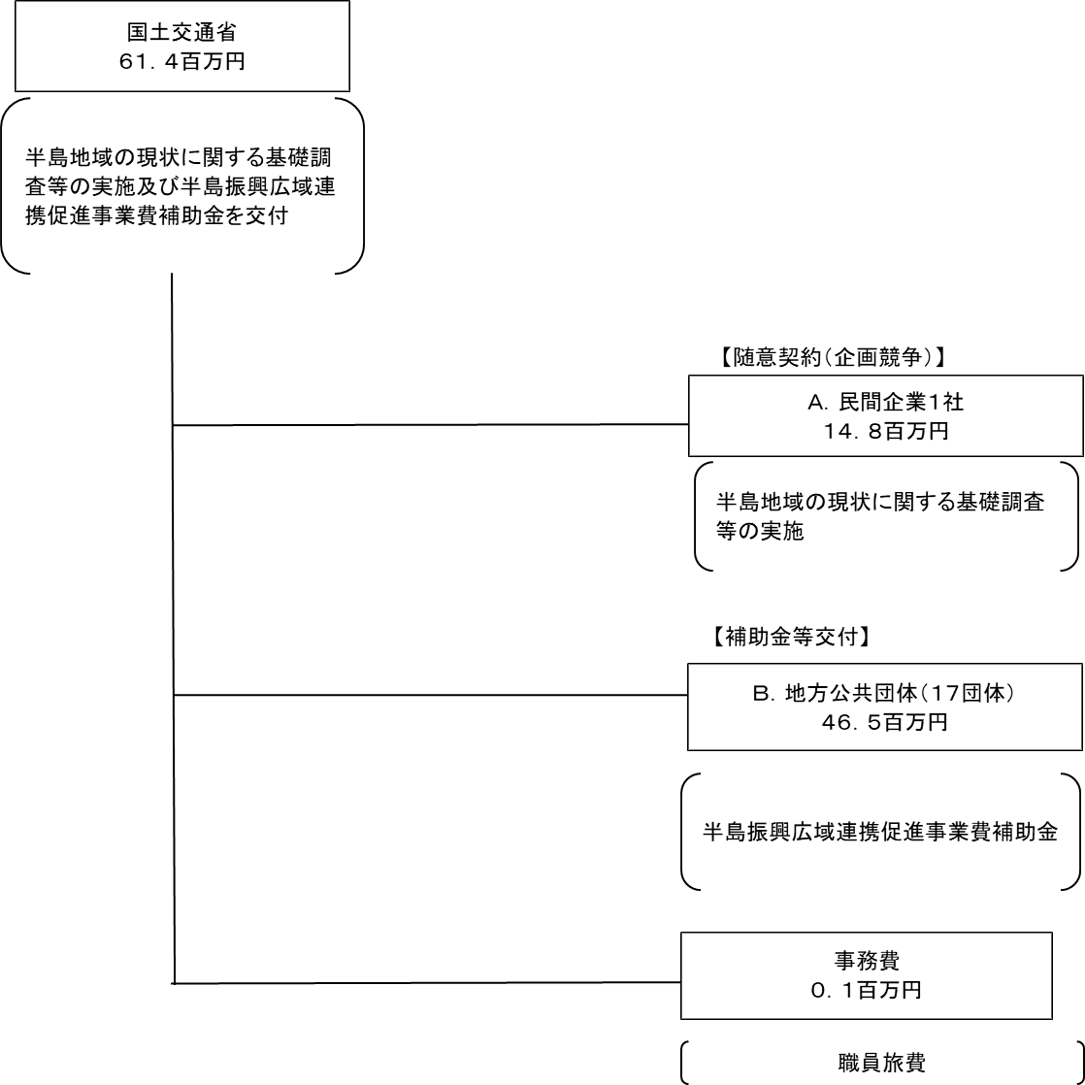

費目・使途 （「資金の流れ」においてブロックごとに最大の金額が支出されている者について記載する。費目と使途の双方で実情が分かるように記載） |  |  |  | A.三菱UFJリサーチ＆コンサルティング株式会社 |  |  |  |  |  |  |  |  |  |  |  |  |  | B.むつ市
 |  |  |  | 費 目 |  |  |  | 使 途 |  |  |  |  |  |  |  | 金 額 (百万円） |  | 費 目 |  |  |  | 使 途 |  |  |  |  |  |  |  |  |  |  |  | 金 額 (百万円）
 |  |  |  | 都市・地域づくり推進調査費 |  |  |  | 令和3年度改正半島振興法の施行状況の評価のための調査 |  |  |  |  |  |  |  | 15 |  | 半島振興広域連携促進事業 |  |  |  | 下北ジオパーク交流促進・産業振興事業 |  |  |  |  |  |  |  |  |  |  |  | 10
 |  |  |  | 計 |  |  |  |  |  |  |  |  |  |  |  | 15 |  | 計 |  |  |  |  |  |  |  |  |  |  |  |  |  |  |  | 10

 | 支出先上位１０者リスト
 | A.
 |  | 支 出 先 |  |  |  |  | 法 人 番 号 |  |  |  | 業 務 概 要 |  |  |  |  | 支 出 額 （百万円） |  | 契約方式等 |  |  |  | 入札者数 （応募者数） |  |  |  | 落札率 |  |  |  | 一者応札・一者応募又は 競争性のない随意契約となった 理由及び改善策 （支出額10億円以上）
1 |  | 三菱UFJリサーチ＆コンサルティング株式会社 |  |  |  |  | 3010401011971 |  |  |  | 令和3年度改正半島振興法の施行状況の評価のための調査 |  |  |  |  | 15 |  | 随意契約 （企画競争） |  |  |  | 3 |  |  |  | 98 |  |  |  | -

 | B
 |  | 支 出 先 |  |  |  |  | 法 人 番 号 |  |  |  | 業 務 概 要 |  |  |  |  | 支 出 額 （百万円） |  | 契約方式等 |  |  |  | 入札者数 （応募者数） |  |  |  | 落札率 |  |  |  | 一者応札・一者応募又は 競争性のない随意契約となった 理由及び改善策 （支出額10億円以上）
1 |  | むつ市 |  |  |  |  | 1000020022080 |  |  |  | 下北ジオパーク交流促進・産業振興促進事業 |  |  |  |  | 10 |  | 補助金等交付 |  |  |  | - |  |  |  | - |  |  |  | -
2 |  | 和歌山県 |  |  |  |  | 4000020300004 |  |  |  | 和歌山県における半島振興広域連携促進事業 |  |  |  |  | 9 |  | 補助金等交付 |  |  |  | - |  |  |  | - |  |  |  | -
3 |  | 島根県 |  |  |  |  | 1000020320005 |  |  |  | ジオパークによる広域連携促進事業 |  |  |  |  | 5 |  | 補助金等交付 |  |  |  | - |  |  |  | - |  |  |  | -
4 |  | 鹿児島県 |  |  |  |  | 8000020460001 |  |  |  | 薩摩・大隅半島産業振興・交流促進事業 |  |  |  |  | 4 |  | 補助金等交付 |  |  |  | - |  |  |  | - |  |  |  | -
5 |  | 三重県 |  |  |  |  | 5000020240001 |  |  |  | 三重県南部地域定住促進広域連携促進事業 |  |  |  |  | 4 |  | 補助金等交付 |  |  |  | - |  |  |  | - |  |  |  | -
6 |  | 静岡県 |  |  |  |  | 7000020220001 |  |  |  | 伊豆中南部における交流促進事業 |  |  |  |  | 2 |  | 補助金等交付 |  |  |  | - |  |  |  | - |  |  |  | -
7 |  | 長崎県 |  |  |  |  | 4000020420000 |  |  |  | 長崎県半島地域半島振興広域連携促進事業 |  |  |  |  | 2 |  | 補助金等交付 |  |  |  | - |  |  |  | - |  |  |  | -
8 |  | 指宿市 |  |  |  |  | 3000020462101 |  |  |  | 南薩地域の特産品輸出促進事業 |  |  |  |  | 2 |  | 補助金等交付 |  |  |  | - |  |  |  | - |  |  |  | -
9 |  | 奈良県 |  |  |  |  | 1000020290009 |  |  |  | 紀伊半島移住プロモーション事業 |  |  |  |  | 1 |  | 補助金等交付 |  |  |  | - |  |  |  | - |  |  |  | -
10 |  | 石川県 |  |  |  |  | 2000020170003 |  |  |  | 能登半島移住・交流促進事業 |  |  |  |  | 1 |  | 補助金等交付 |  |  |  | - |  |  |  | - |  |  |  | -

